CSQ
GSM
CDMA

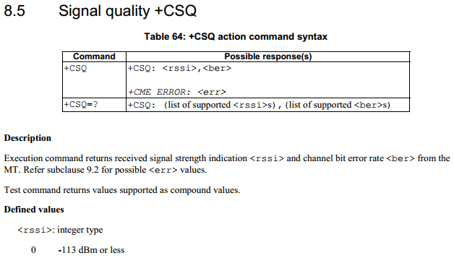
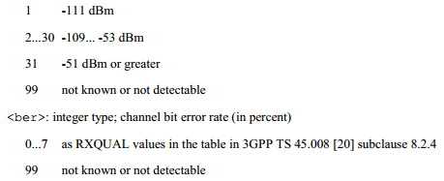
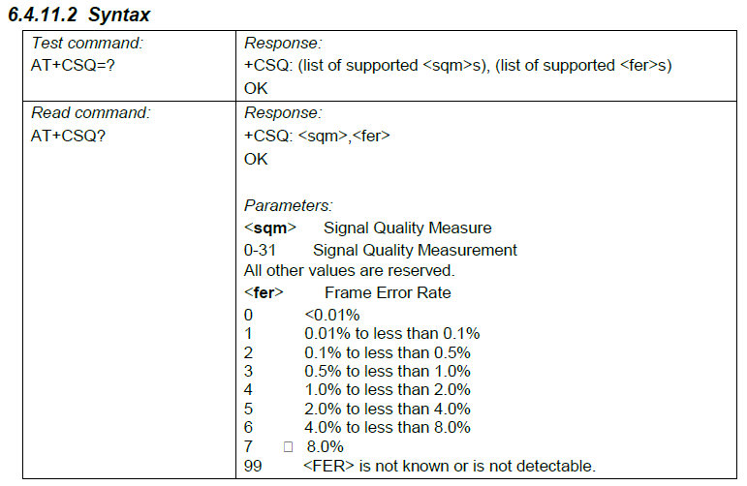

+CSQ: 26,,99,-14

RSSI：
强-60，
中-80，
弱-90，
极弱场-100以下

RSSI

Tips：
RSCP就是可用信号；
RSSI是可用的加不可用的总和。
一般来说RSSI>RSCP。

ECSQ
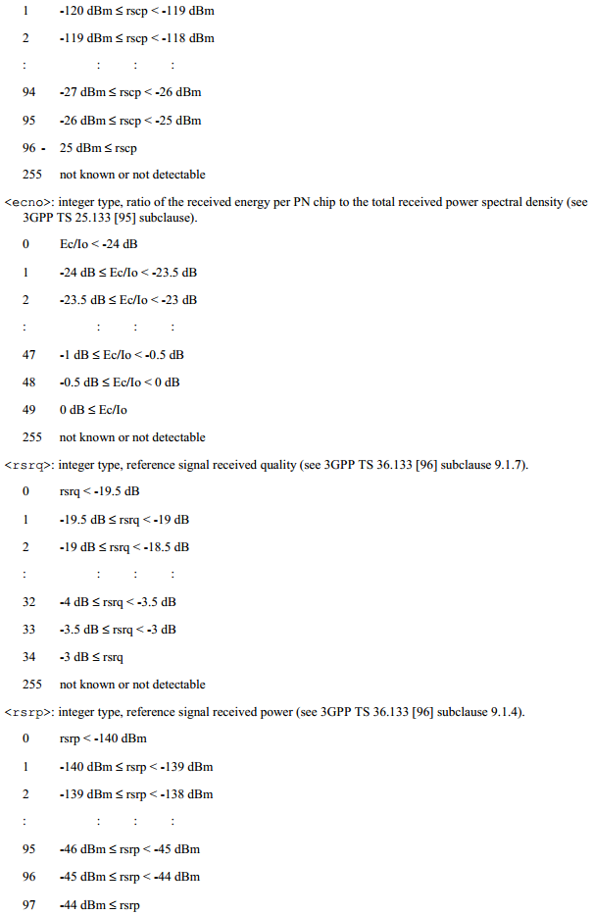
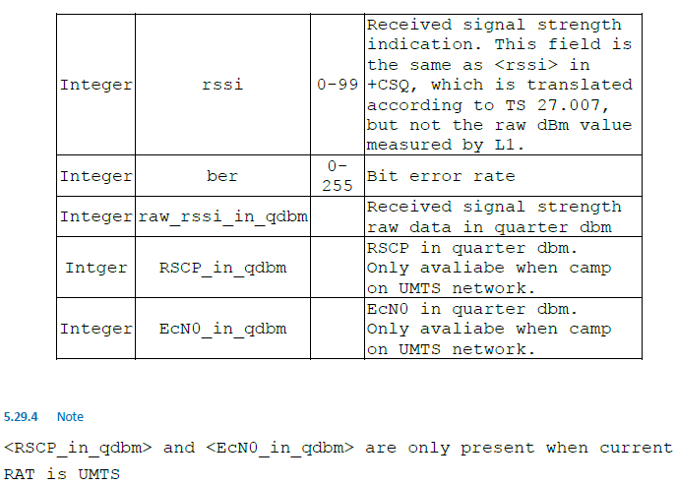
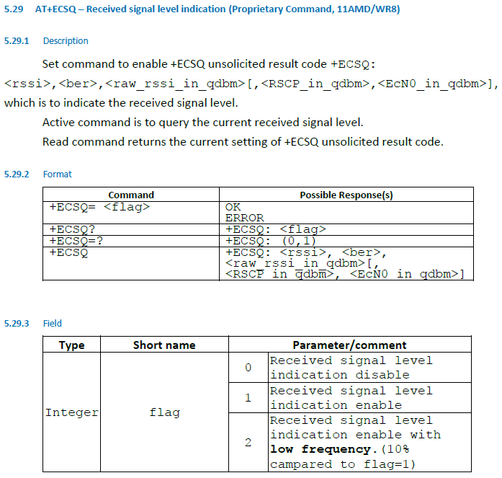
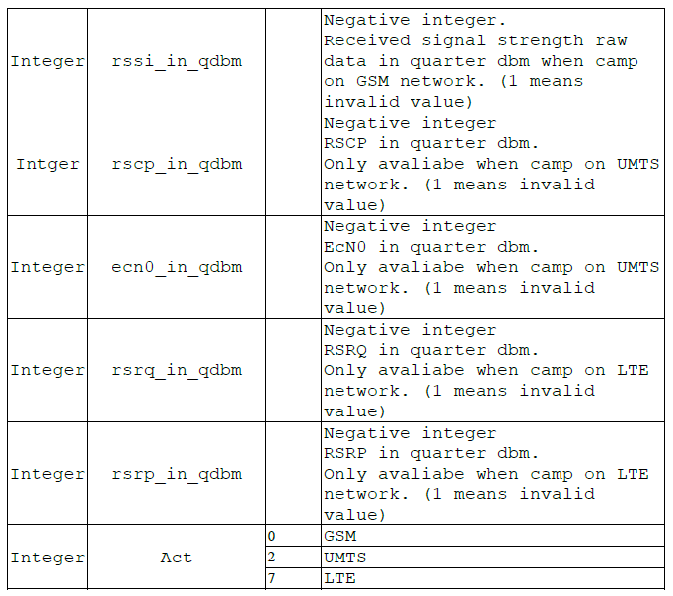
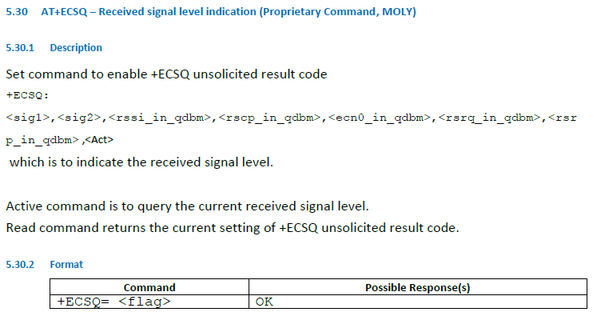
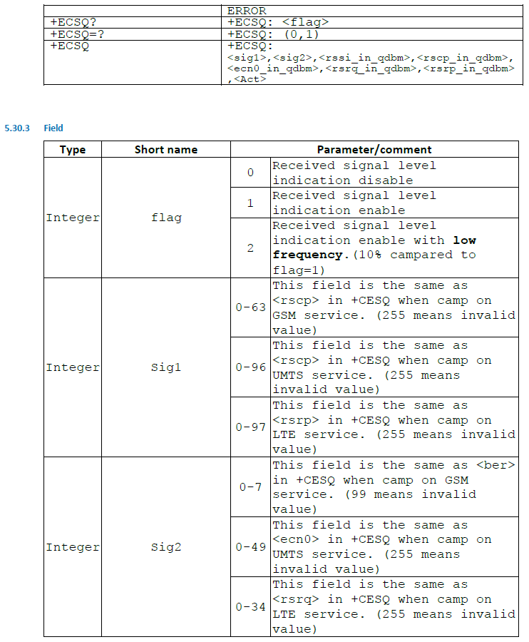

 | 1 | 2 | 3 | 4 | 5 | 6 | 7 | 8
GSM | rscp | ber | rssi | 1 | 1 | 1 | 1 | 0
UMTS | rscp | ecn0 | 1 | rscp | ecn0 | 1 | 1 | 2
LTE | rsrp | rsrq | 1 | 1 | 1 | rsrq | rsrp | 7

GSM
UMTS
LTE
 |  |  | qdbm

1.GSM

+ECSQ: 51,5,-239,1,1,1,1,0

rssi_in_quarter_dbm：/4

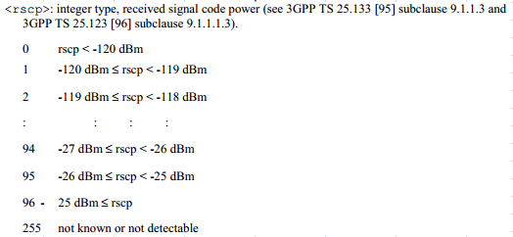

RSCP
RSSI：-59.75dBm
RSCP：-70dBm,-69dBm

Tips：
RSCP就是可用信号；
RSSI是可用的加不可用的总和。
一般来说RSSI>RSCP。

2.LTE

+ECSQ: 16,27,1,1,1,-47,-454,7,26

CESQ
 | 1 | 2 | 3 | 4 | 5 | 6
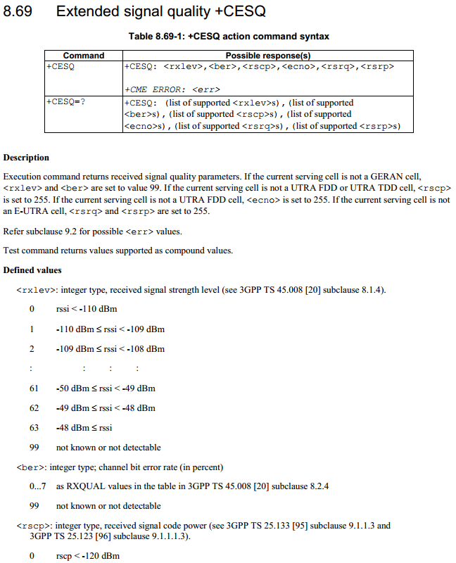
UMTS
LTE

GERAN
E-UTRA

GERAN:
GSM EDGE Radio Access Network

UTRA-FDD
UTRA：
Universal Terrestrial Radio Access，指3GPP定义的两种无线接口：
UTRA-FDD(WCDMA)
UTRA-TDD(含TD-SCDMA/LCRTDD和HCRTDD)

UTRA-TDD

E-UTRA(N):
Evolved Universal Terrestrial Radio Access (Network)，演进的UMTS陆面无线接入(网络)，属于3GPP LTE 的空中界面

HDRCSQ
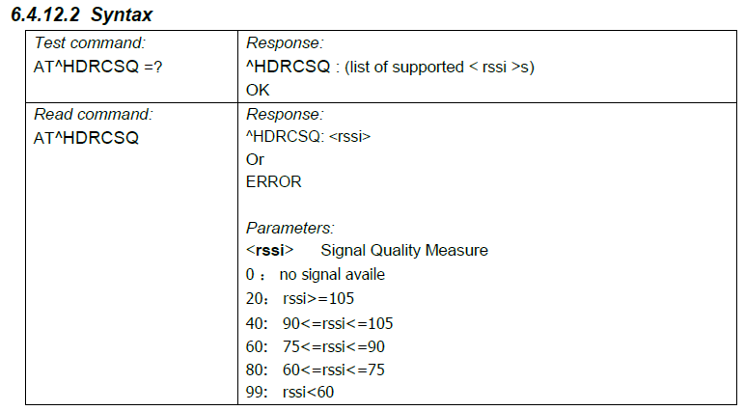
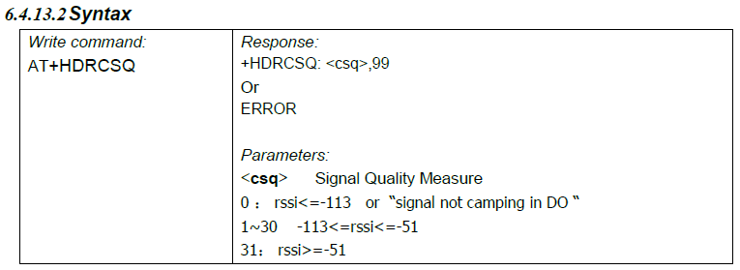

+HDRCSQ:23

Android dbm&asu&level
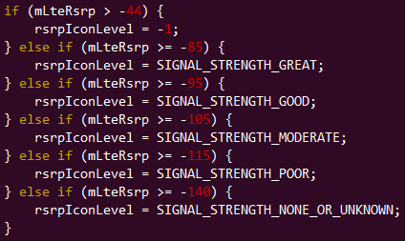
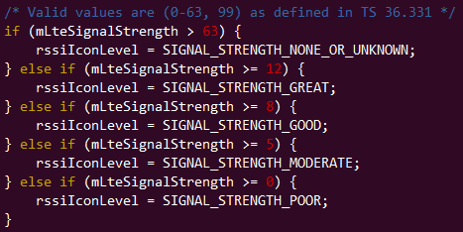
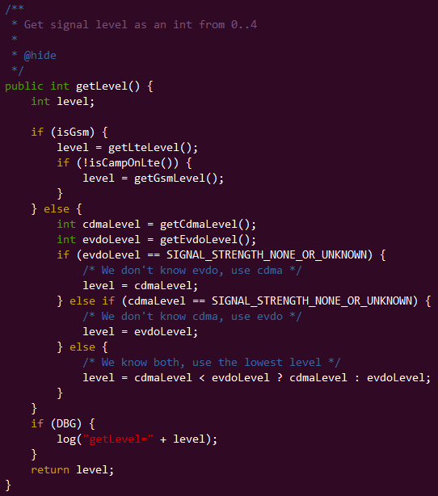
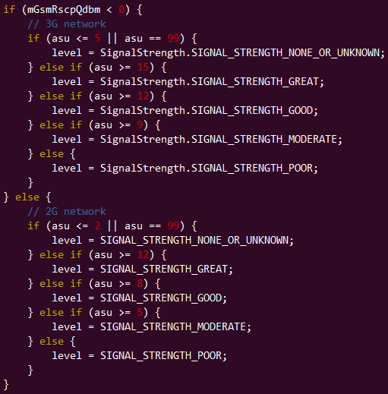
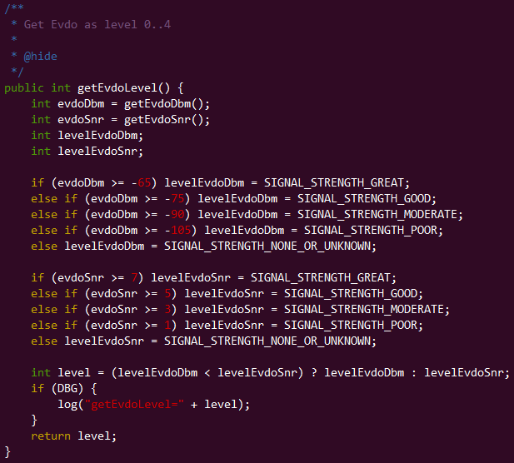
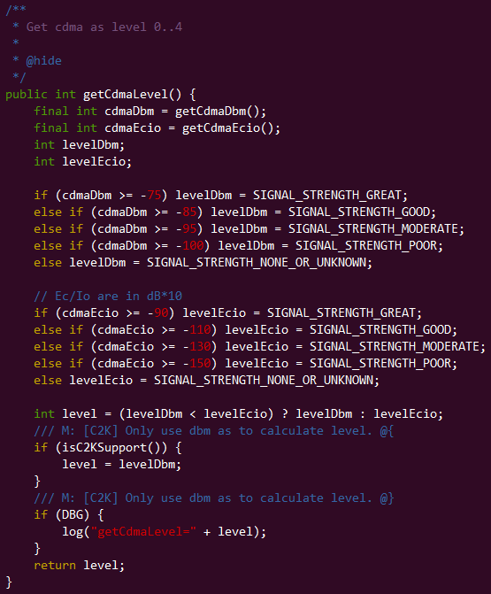
../alps/frameworks/base/telephony/java/android/telephony/SignalStrength.java
dBm（1毫瓦的分贝数）
asu（alone signal unit 独立信号单元）
dBm是一个表示功率绝对值的值（也可以认为是以1mW功率为基准的一个比值），dBm=10log（功率值/1mw）
中国移动的规范规定，手机接收电平>=（城市取-90dBm;乡村取-94dBm）时,则满足覆盖要求,信号强,那么它在打电话接通成功率和通话过程中的话音质量都会好的多（当然也包括EDGE/GPRS上网的速度那些 ）

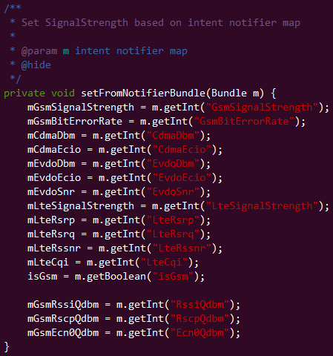
 | dbm | asu | min
GSM | rssi:[-113,-51] | [0,31]
WCDMA | rscp:[-120,-25] |  | -95
LTE | rsrp:[-140,-44] | [0,97]
EVDO | rssi | 16,8,4,2,1
CDMA | rssi | 16,8,4,2,1

RSSI = received signal + noise
RSRP = reference signal dBm
RSRQ = quality of signal dB = Number of Resource blocks * RSRP/RSSI
SNR = signal/noise ratio = -10log P1/P2 dB

1.dbm(signal strength)

dbm(rsrp,LTE):[-140,-44]

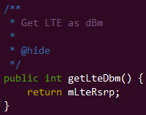

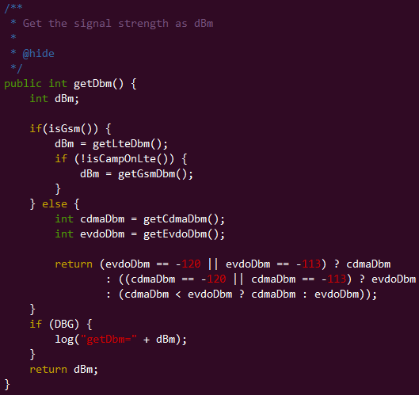

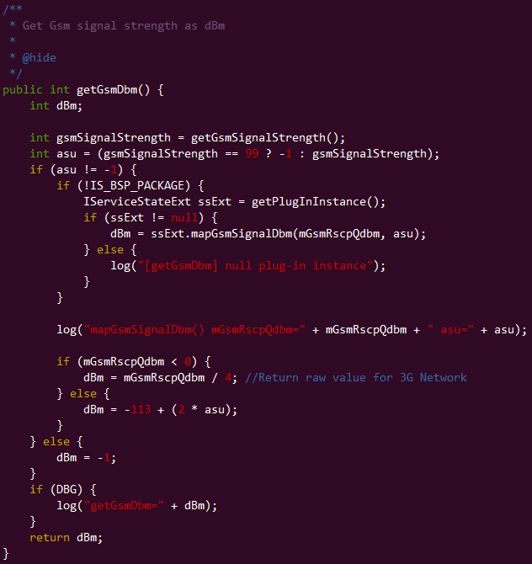

dbm(rssi,GSM):[-113,-51]=-113+(2*asu)
dbm(rscp,WCDMA):[-120,-25]

dbm(rssi,CDMA/EVDO)

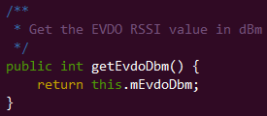

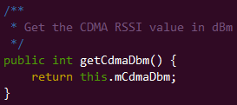

2.asu(signal level)

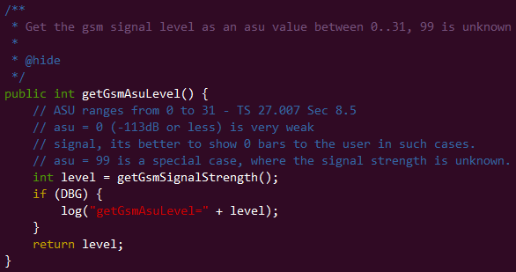

asu(GSM):[0,31]
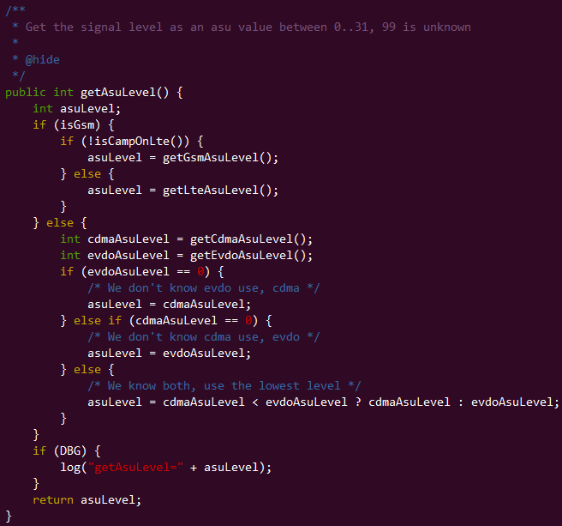

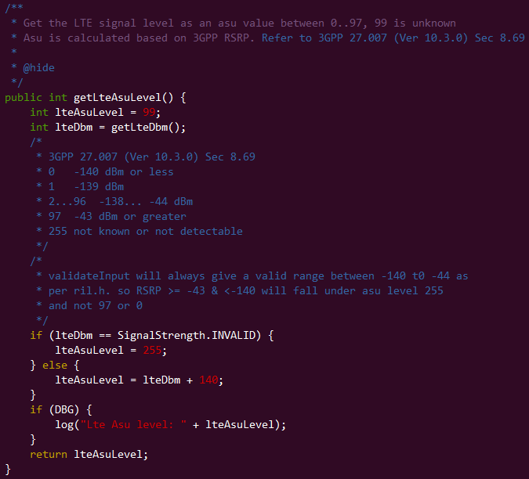

asu(LTE):[0,97]=dbm+140

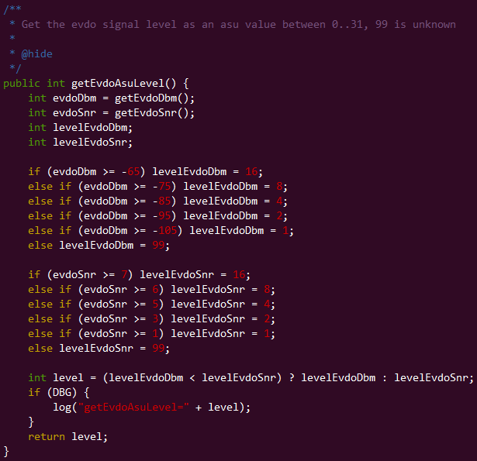

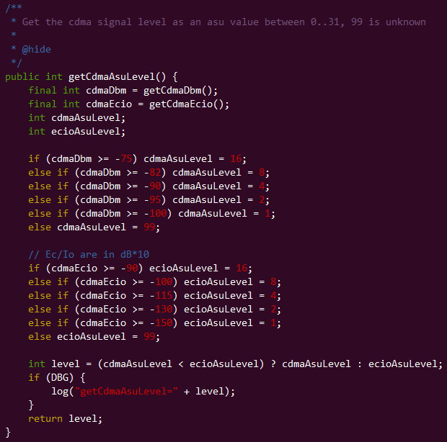

 | 1 | 2 | 4 | 8 | 16
 | -100 | -95 | -90 | -82 | -75

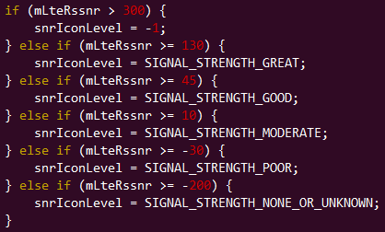

3.level in status bar

